Sector
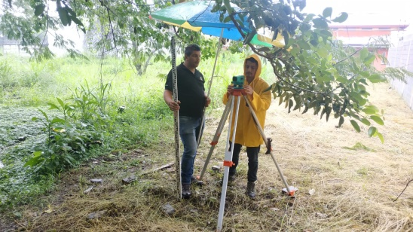 |  |  |  |  | CLIENTE | PROYECTO

 |  |  |  |  | Municipalidad de Santa Ana | Bosques Santa Ana

 |  |  |  |  |  | LOCALIDAD: | Bosques

 |  |  |  |  |  | PROVINCIA: | San José

 |  |  |  |  |  | CANTON: | Santa Ana

 |  |  |  |  |  | DISTRITO: | Pozos
SECTOR: | E |  | FECHA: | 2020-09-23
CUERPO DE AGUA: | Quebrada Pilas |  | HORA: | 8:20:00 a. m.
 |  |  | NORTE (m): | 1101812
 |  |  | ESTE (m): | 479038
ALTURA DEL NIVEL ÓPTICO (m): |  |  | ALTITUD (m.s.n.m): | 868.50
 | 1.48 |  | CLIMA: | Soleado

Sector A quebrada Pilas
DATOS DEL LEVANTAMIENTO TOPOGRÁFICO
Altitud del nivel óptico (m.s.n.m.) | Distancia (m) | Profundidad (m) | Profundidad corregida (m)

867.02 | 0 | 0.00 | 867.02
 | 2 | 1.40 | 865.62
 | 3 | 1.35 | 865.67
 | 4 | 1.40 | 865.62
 | 5 | 1.51 | 865.51
 | 6 | 2.08 | 864.94
 | 7 | 2.71 | 864.31
 | 8 | 4.87 | 862.15
 | 9 | 4.98 | 862.04
 | 10 | 4.75 | 862.27
 | 11 | 3.58 | 863.44
 | 12 | 2.76 | 864.26
 | 13 | 2.32 | 864.70
 | 14 | 2.03 | 864.99
 | 15 | 1.97 | 865.05
 | 19 | 2.10 | 864.93

Campo E
Estación | Altura de Estación | Este | Norte | Altitud | Alt -Nivel | Distancia campo | Distancia | Profundidad de campo | Profundidad Corregida | A | C | B
E | 1.48 | 479038 | 1101812 | 868.50 | 867.02 | 0.00 | 0.00 | 868.50 | 867.02 | 1.41 | 1.4 | 1.39
 |  |  |  |  |  | 2 | 2 | 1.4 | 865.62 | 1.36 | 1.35 | 1.34
867.02 |  |  |  |  |  | 3 | 2 | 1.35 | 865.67 | 1.415 | 1.396 | 1.376
865.62 |  |  |  |  |  | 4 | 3.9 | 1.396 | 865.62 | 1.53 | 1.508 | 1.48
865.67 |  |  |  |  |  | 5 | 5 | 1.508 | 865.51 | 2.11 | 2.08 | 2.05
865.624 |  |  |  |  |  | 6 | 6 | 2.08 | 864.94 | 2.75 | 2.71 | 2.68
865.512 |  |  |  |  |  | 7 | 20 | 2.71 | 864.31 | 4.905 | 4.869 | 4.827
864.94 |  |  |  |  |  | 8 | 21 | 4.869 | 862.15 | 5.07 | 4.978 | 4.938
864.31 |  |  |  |  |  | 9 | 13.2 | 4.978 | 862.04 | 4.8 | 4.75 | 4.7
862.151 |  |  |  |  |  | 10 | 23 | 4.75 | 862.27 | 3.635 | 3.582 | 3.53
862.042 |  |  |  |  |  | 11 | 10.5 | 3.582 | 863.44 | 2.82 | 2.759 | 2.7
862.27 |  |  |  |  |  | 12 | 12 | 2.759 | 864.26 | 2.38 | 2.32 | 2.25
863.438 |  |  |  |  |  | 13 | 26 | 2.32 | 864.70 | 2.1 | 2.03 | 1.965
864.261 |  |  |  |  |  | 14 | 13.5 | 2.03 | 864.99 | 2.02 | 1.97 | 1.9
864.7 |  |  |  |  |  | 15 | 12 | 1.97 | 865.05 | 2.185 | 2.095 | 2
864.99 |  |  |  |  |  | 19 | 18.5 | 2.095 | 864.93
865.05
864.925

Sección E de la quebrada Pilas
0 | 869.98 | 0
2 | 868.58 | 2
3 | 868.63 | 2
4 | 868.584 | 3.9
5 | 868.472 | 5
6 | 867.9 | 6
7 | 867.27 | 20
8 | 865.111 | 21
9 | 865.002 | 13.2
10 | 865.23 | 23
11 | 866.398 | 10.5
12 | 867.221 | 12
13 | 867.66 | 26
14 | 867.95 | 13.5
15 | 868.01 | 12
19 | 867.885 | 18.5

